1.IDENTIFICACION
INFORMACIÓN GENERAL |  | INFORMACIÓN DEL ESTUDIO RESPECTIVO
 |  | NODO NÚMERO |  |  |  |  | 15798
 |  | INFORME NÚMERO |  |  |  |  | 266
CONTRATISTA | UNIÓN TEMPORAL MOVILIDAD 2014 | ORDEN DE TRABAJO No. |  |  |  |  | PROGRAMACION BASICA
 |  | FECHA DE LA ORDEN DE TRABAJO |  |  |  |  | 230114
 |  | FECHA DE LA TOMA DE INFORMACIÓN |  |  |  |  | 040314
 |  | DÌA DE LA SEMANA |  |  |  |  | MARTES
OBJETO DEL CONTRATO | REALIZAR LA TOMA DE INFORMACIÓN DE CAMPO, COMO INSUMO DEL PROGRAMA DE MONITOREO, SEGUIMIENTO Y PLANEACIÓN DEL TRÁNSITO Y EL TRANSPORTE DE BOGOTA D.C | TIPO DE ESTUDIO |  |  |  |  | VOLÚMENES POR TIPO DE VEHÍCULO
 |  | NOMBRE DEL ARCHIVO |  |  |  |  | 15798_AK_86_X_AC_80_140304_VOL_V1.xlsx
 |  | CÓDIGO DEL ESTUDIO |  |  |  |  | VOL
 |  | LUGAR DE LA TOMA DE INFORMACIÓN
NÚMERO DE CONTRATO | 2072-2013 | COORDENADA X |  |  |  |  | LONGITUD
 |  | COORDENADA Y |  |  |  |  | LATITUD

FECHA DE INICIO DEL CONTRATO | 22-01-2014 | PROFESIONALES RESPONSABLES
 |  | CONSULTOR (DIRECTOR) |  |  |  |  | ING. MSC. SANDRA LUCIA NAVAS TEQUIA
 |  | CONSULTOR (COORDINADOR GENERAL) |  |  |  |  | ING. MSC. LUIS FERNANDO RUBIANO BARRERO
INTERVENTORÍA | UNIVERSIDAD NACIONAL DE COLOMBIA | CONSULTOR (EXPERTO EN TRÁNSITO Y TRANSPORTE) |  |  |  |  | ING. ESP. DIANA PAOLA PARADA
 |  | CONSULTOR (ING ANÀLISIS) |  |  |  |  | ING. ÁNGELA ROCÍO MENDOZA
 |  | INTERVENTORÍA (DIRECTOR) |  |  |  |  | ING. MSC. ARTURO ZARATE
 |  | INTERVENTORÍA (ESPECIALISTA) |  |  |  |  | ING. MSC. WILLIAM CASTRO
 |  | INTERVENTORÍA (RESIDENTE) |  |  |  |  | ING. JOSÉ EDWIN TORRES
OBJETO DEL CONTRATO | INTERVENTORÍA TÉCNICA, ADMINISTRATIVA Y FINANCIERA PARA LA TOMA DE INFORMACIÓN DE CAMPO COMO INSUMO DEL PROGRAMA DE MONITOREO, SEGUIMIENTO Y PLANEACIÓN DEL TRÁNSITO Y TRANSPORTE DE BOGOTÁ D.C. | SUPERVISOR SECRETARIA MOVILIDAD |  |  |  |  | ING. FABIAN GONZALEZ

 |  | VERSIONES DEL ESTUDIO
 |  | NÚMERO |  | FECHA | OBSERVACIONES
NÚMERO DE CONTRATO | 2072-2013 | Versión 0 |  | 11/03/14
 |  | Versión 1 |  | 21/03/14 | SE ATENDIERON OBSERVACIONES DE INTERVENTORIA SEGÚN COMUNICADO - FI-INT-CMTTUB14-093-14, SE DA RESPUESTA SEGÚN OFICIO N° 150. Se revisaron los volúmenes para los movimientos y vehículos señalados de daca uno de las celdas especificadas, las variaciones existentes en los registros responden a comportamientos normales de flujo vehicular, represamientos en los periodos 600 -700-915-930 movimientos 1, 745 movimiento 2 , 2030 movimiento 4, además se hicieron las correcciones pertinentes a errores de digitación en algunos periodos señalados corroborados según formatos. Se eliminaron los valores horarios de máxima demanda externos a las tablas en las hojas de procesamiento.
 |  | Versión 2
FECHA DE INICIO DEL CONTRATO | 21-01-2014 | Versión 3

 |  | DESCRIPCIÓN DE LA TOMA DE INFORMACIÓN
 |  | TIPO DE VEHÍCULO | FACTOR DE EQUIVALENCIA | MOVIMIENTOS AFORADOS |  |  | No. DE PERÍODOS | HORA
ESQUEMA |  |  |  | ACCESO | LENTA | RÁPIDA | HORARIO DEL PERÍODO No. 1 | 22:00-06:00
 |  | L | 1 | NORTE | 1 |  | HORARIO DEL PERÍODO No. 2 | 06:00-14:00
 |  | C | 2 | SUR | 2 |  | HORARIO DEL PERÍODO No. 3 | 14:00-22:00
 |  |  |  | OCCIDENTE | 3 |  | No. DE HORAS TOMADAS |  | 24
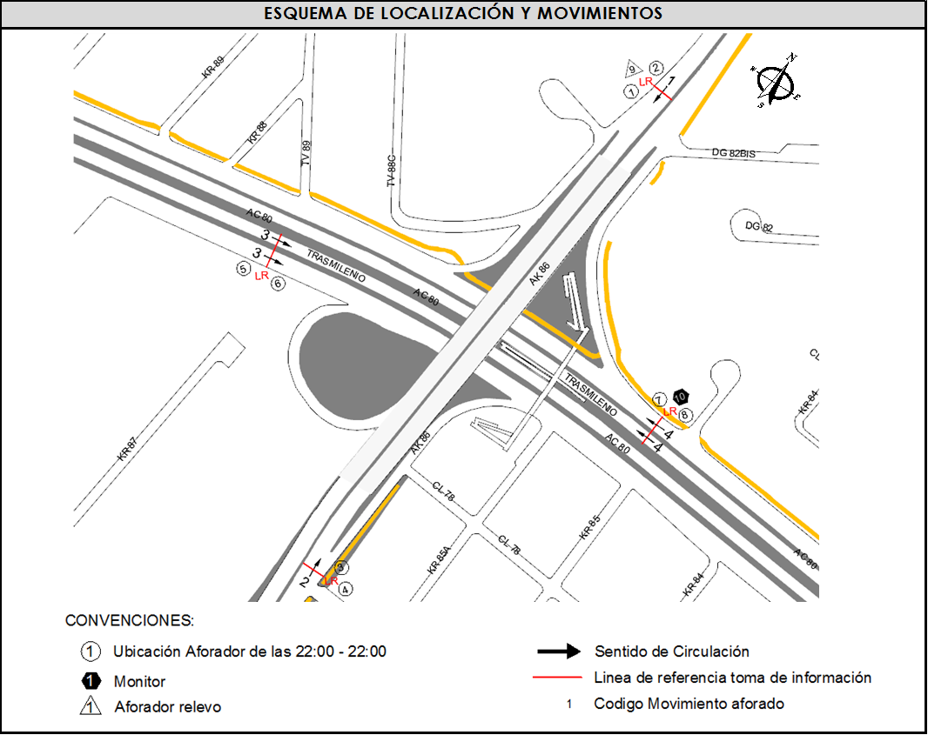
 |  | BT | 2 | ORIENTE | 4 |  | HORARIO DE LA TOMA DE INFORMACIÓN |  | 22:00-22:00
 |  | B | 2 |  |  |  | No. DE EQUIPOS UTILIZADOS |  | 10
 |  |  |  | OBSERVACIONES DE LA TOMA DE INFORMACIÒN
 |  | AL | 2 | OBSERVACION |  |  |  |  |  | ACCESO
 |  | AT | 2.5
 |  | BA | 2.5
 |  | ESP | 2
 |  | INT | 2
 |  | C2P | 2.5
 |  | C2G | 2.5
 |  | C3-C4 | 2.5
 |  | C5 | 2.5
 |  | >C5 | 2.5
 |  | M | 0.5
 |  | BIC | 0.3

 |  | ANALISIS PUNTUAL
 |  | LA INTERSECCIÓN DE LA AVENIDA CARRERA 86 CON AVENIDA CALLE 80 SE ENCUENTRA UBICADA EN EL SECTOR SUR-OCCIDENTE DE LA CIUDAD EN LA LOCALIDAD DE ENGATIVÁ. LA AVENIDA CARRERA 86 PERMITE LA CIRCULACIÓN EN SENTIDO NORTE-SUR Y VICEVERSA Y ESTA CONFORMADA POR UNA CALZADA DE DOS CARRILES PARA LA CIRCULACIÓN DE TRÁNSITO MIXTO EN CADA SENTIDO (INCLUYE TPC). LA AVENIDA CALLE 80 CORRESPONDE A UNA VÍA DE DOS CALZADAS POR SENTIDO, UNA DE DOS CARRILES PARA LA CIRCULACIÓN DE TRANSPORTE MASIVO (TRANSMILENIO) Y UNA DE TRES CARRILES DE CIRCULACIÓN PARA TRÁNSITO MIXTO Y PERMITE LA CIRCULACIÓN EN SENTIDO OCCIDENTE-ORIENTE Y VICEVERSA, EL PASO DE ESTA VÍA POR LA INTERSECCIÓN ES A DESNIVEL. EL VOLUMEN TOTAL AFORADO DURANTE EL DÍA MARTES 4 DE MARZO DE 2014 FUE DE 172.399 VEHÍCULOS MIXTOS, COMPUESTOS DE LA SIGUIENTE MANERA: EL 59,7% CORRESPONDE A VEHÍCULOS LIVIANOS, EL 24,0% A MOTOS, EL 9.7% A TRANSPORTE PUBLICO COLECTIVO Y EL 5,8% A VEHÍCULOS DE CARGA. LOS PERÍODOS DE MÁXIMA DEMANDA SE PRESENTAN ENTRE LAS 06:30 Y LAS 07:30 HORAS, Y ENTRE LAS 17:00 Y 18:00 HORAS. LA HORA PICO TOTAL DE LA INTERSECCIÓN SE REGISTRA ENTRE LAS 06:30 Y 07:30 HORAS, PERIODO EN EL QUE SE MOVILIZA UN TOTAL DE 11.119 VEHÍCULOS MIXTOS, DE LOS CUALES EL 46,3% A VEHÍCULOS LIVIANOS, EL 39,3% A MOTOS, EL 9.7% A TRANSPORTE PUBLICO COLECTIVO, EL 3,8% A TRANSPORTE DE CARGA Y FINALMENTE EL 0,9% A BICICLETAS.

 |  | REGISTRO FOTOGRÁFICO
 |  | 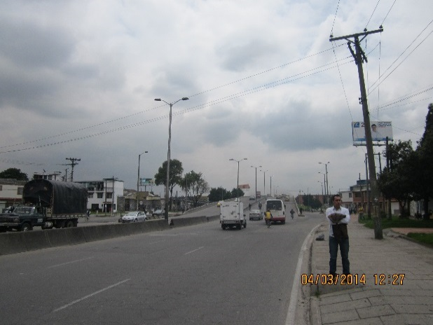 |  |  |  |  | 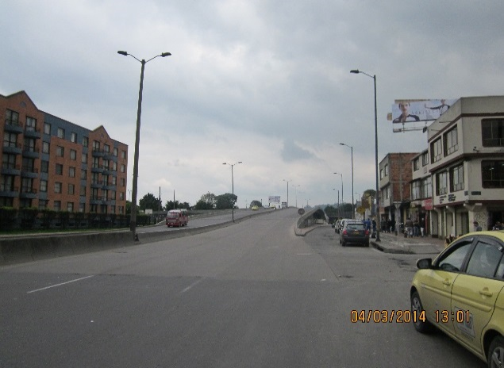

 |  | ACCESO NORTE |  |  |  |  | ACCESO SUR

 |  | 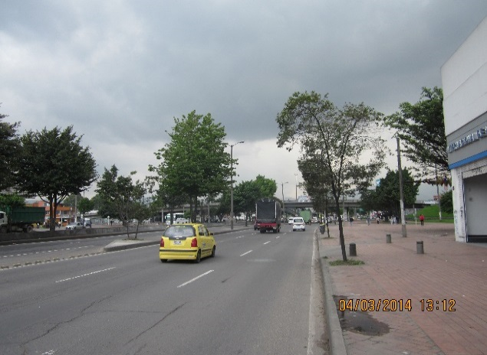 |  |  |  |  | 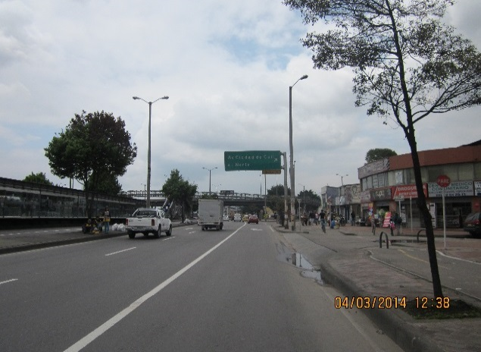

 |  | ACCESO OCCIDENTE |  |  |  |  | ACCESO ORIENTE

